CollectiveAccess
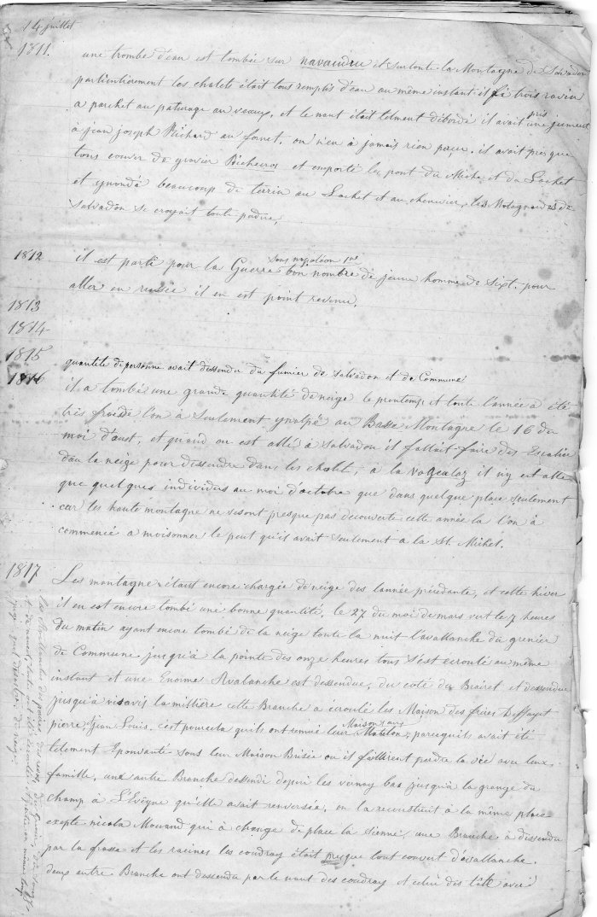
Image | Object | Description | Date
 | Interview patrimoine sur Radio Giffre (2-500) | Interview sur le thème du patrimoine de Jean-Marc Moccand et Véronique Tomassino par Sabine Lebihi de Radio Giffre
 | Tenue de Journal de 1811 a 1865 (4-003) | Tenue de journal de 1811 a 1865
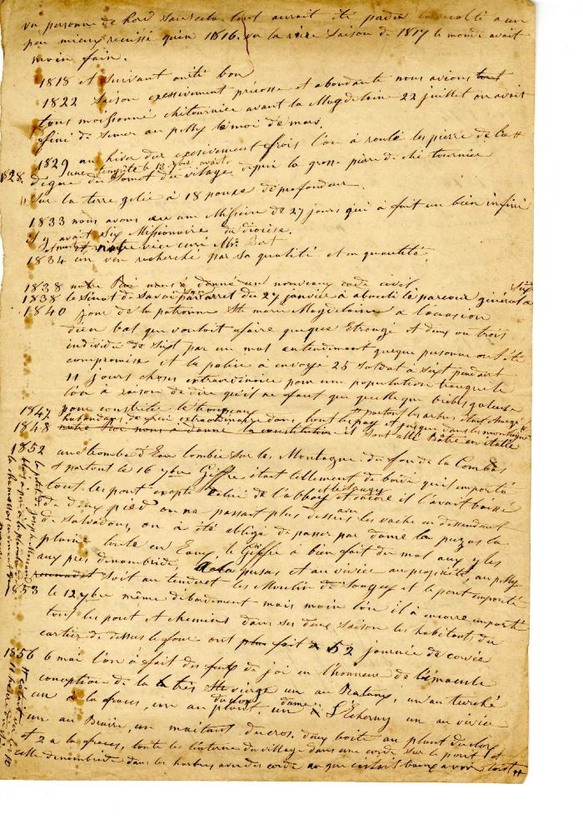
 | Historique des saisons de 1818 à 1856 (4-006) | Historique des saisons de 1818 à 1856
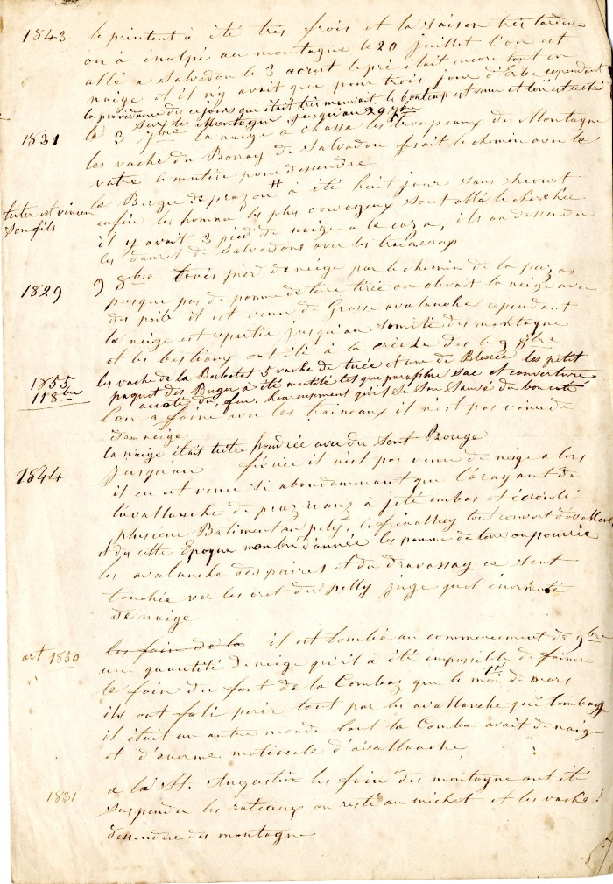
 | Mémoire de la vie quotidienne de 1811 à 1860 (4-120) | Mémoire de la vie quotidienne de 1811 à 1860
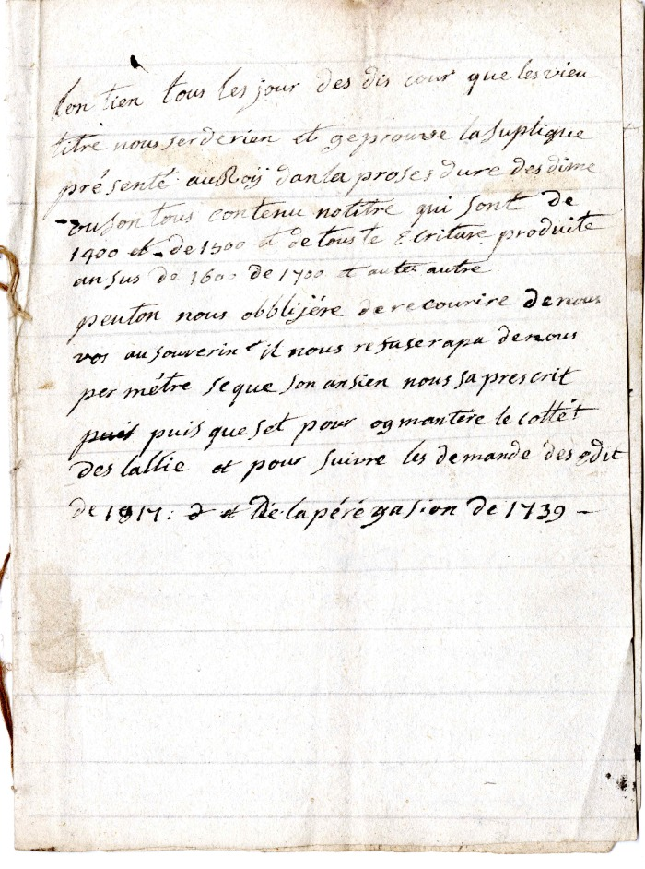
 | Carnet mémoire d'ne demande de mise en agriculture sur des biens inondés - 1819 (4-121) | Carnet mémoire d'ne demande de mise en agriculture sur des biens inondés - 21 novembre 1819
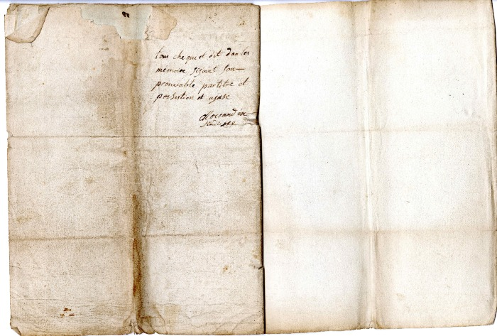 | Carnet de mémoire du sindic MOCCAND (4-124) | Carnet de mémoire du sindic MOCCAND

